상품제안서
오죽실크천 흑선 독판 전통부채 | 상품코드: S46930

 |  |  |  |  |  |  | 02-713-8555 | www.synergygift.co.kr
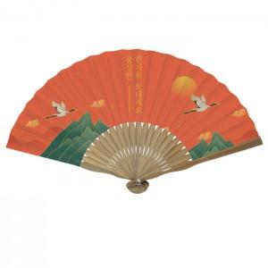

【상세/제작정보】

【인쇄/포장옵션】 | [부채살] 풀칼라, [손잡이] 손잡이실크1도 / 포장불가능

【공급단가】 | 수량 | 100~ | 300~ | 500~ | 1,000~ | 3,000~
*VAT별도 | 단가 | 7,150원 | 6,020원 | 5,030원 | 4,780원 | 4,480원

【상품 URL】 | https://www.synergygift.co.kr:443/src/goods_detail.php?gdno=46930

